00003154400
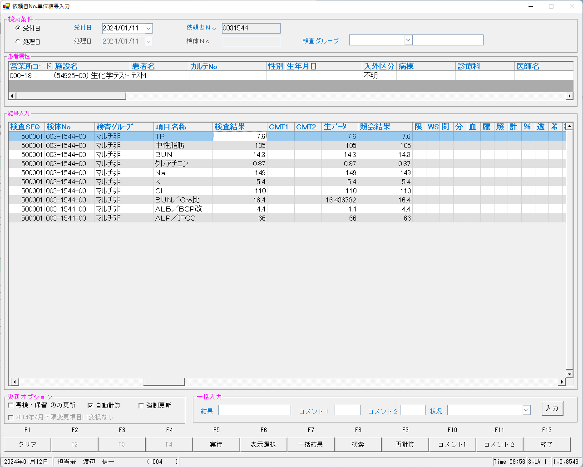
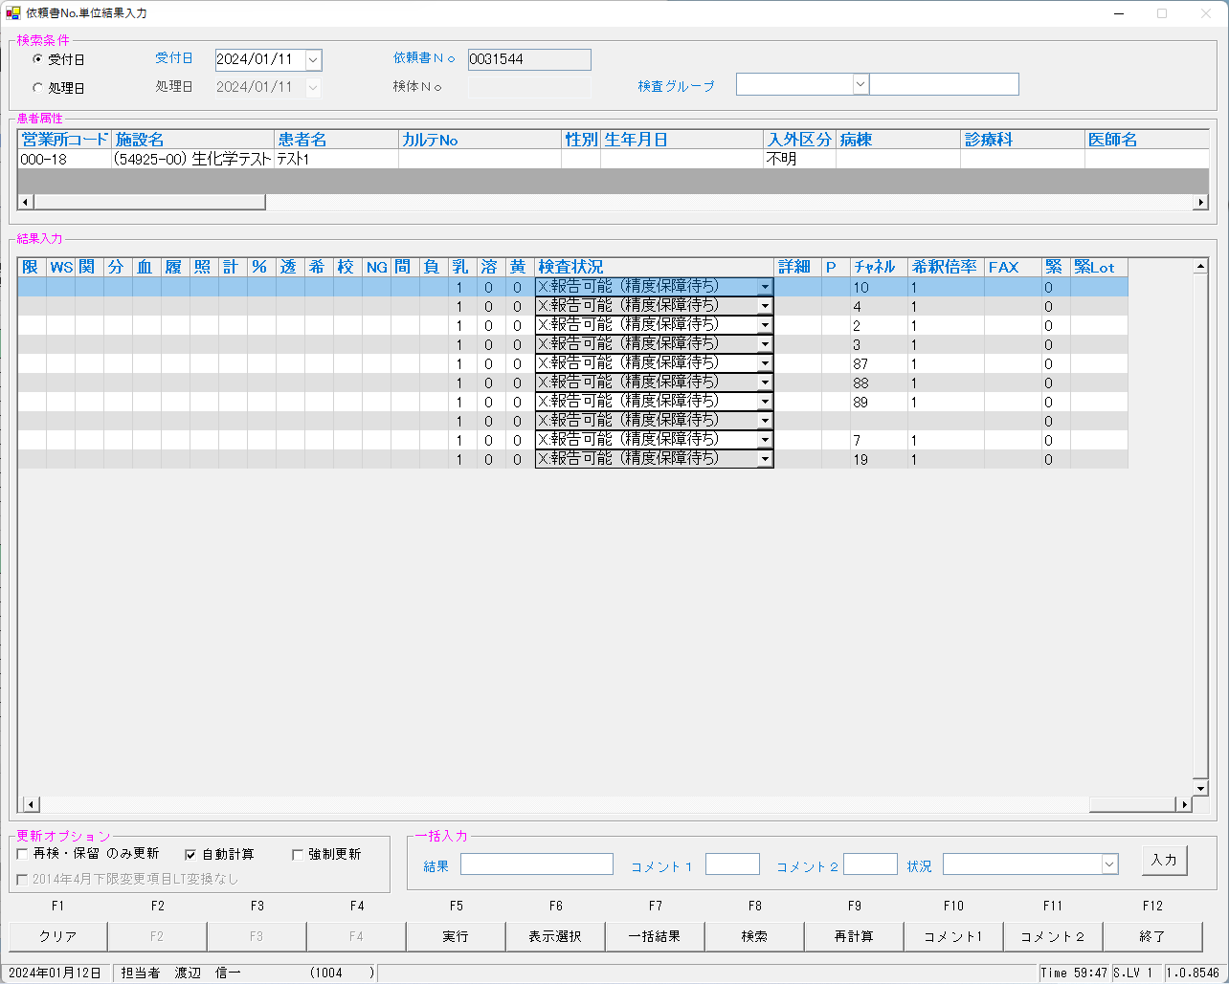
■依頼書No.単位結果入力画面

00003154500
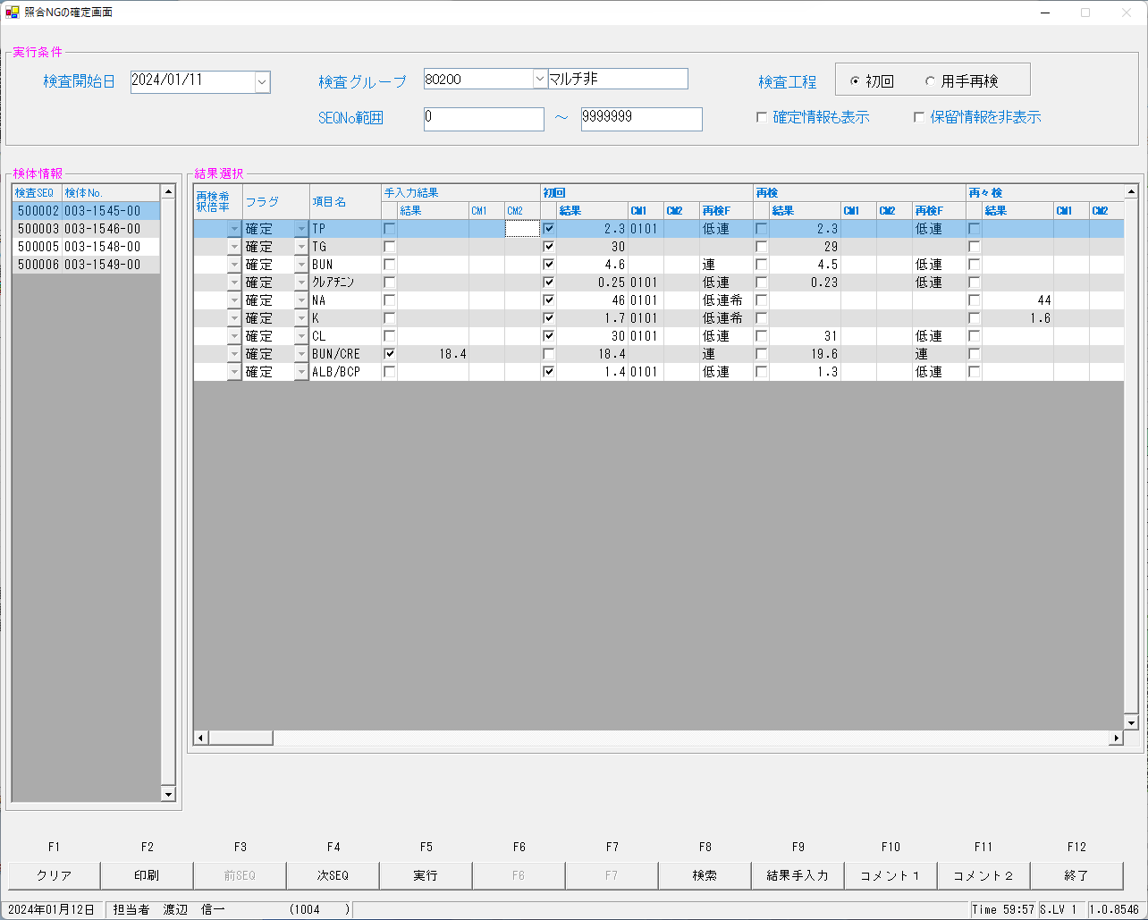
■依頼書No.単位結果入力画面

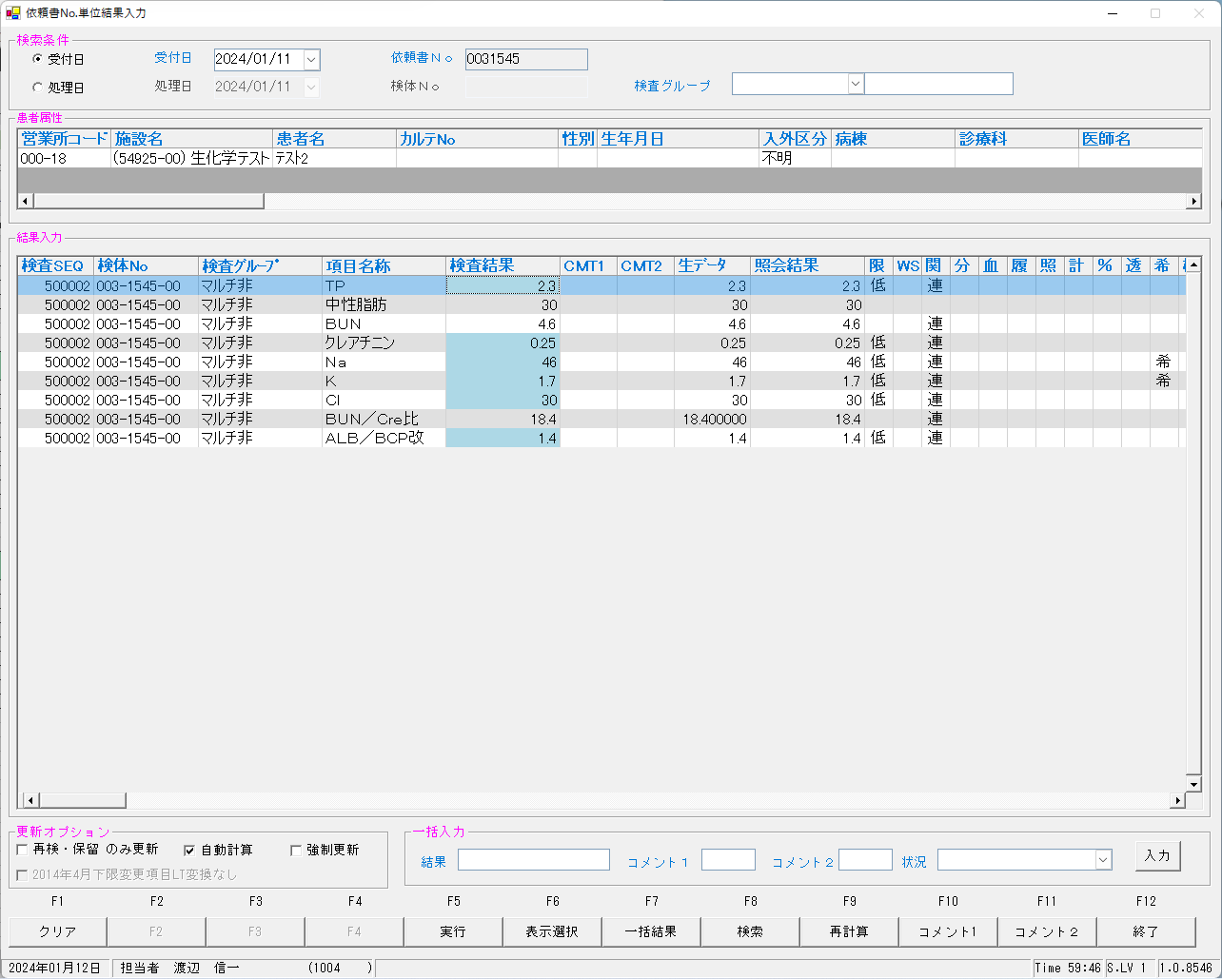
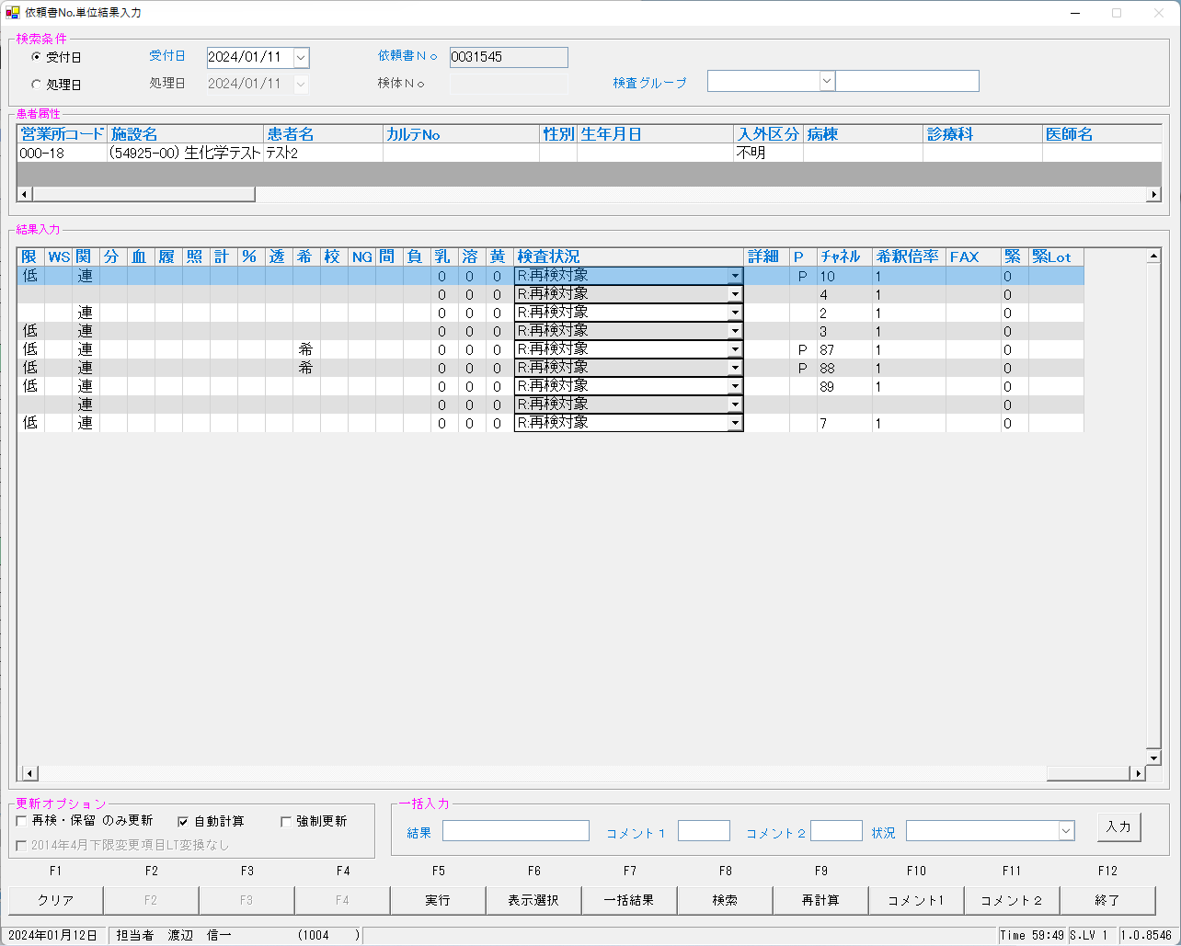

■再検後のNG照会画面

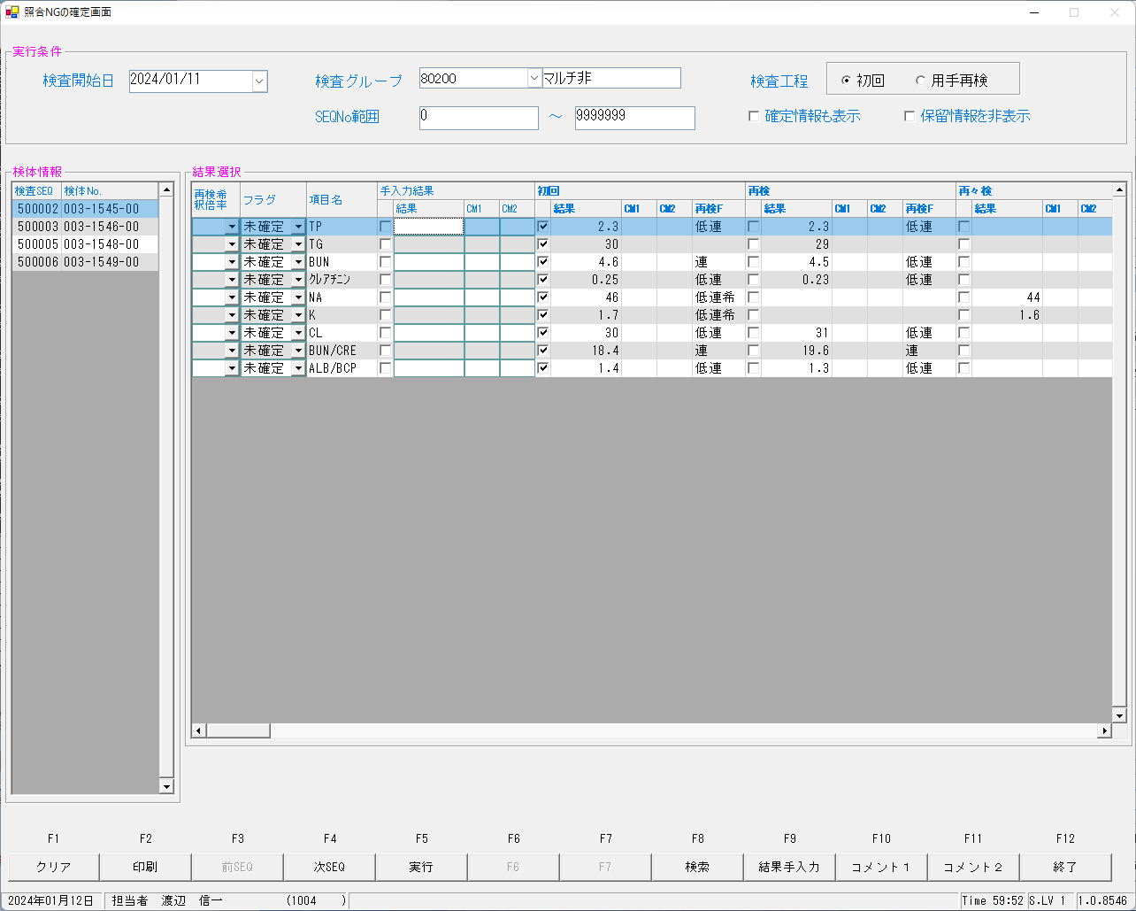

すべて未確定となることを確認致しました。

■確定後の画面

00003154600
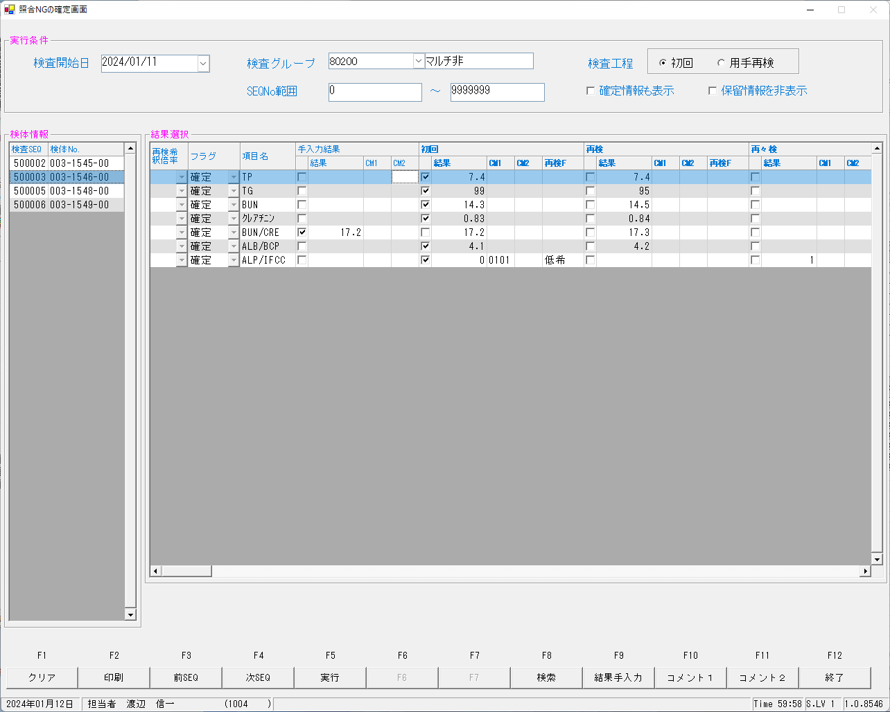
■依頼書No.単位結果入力画面
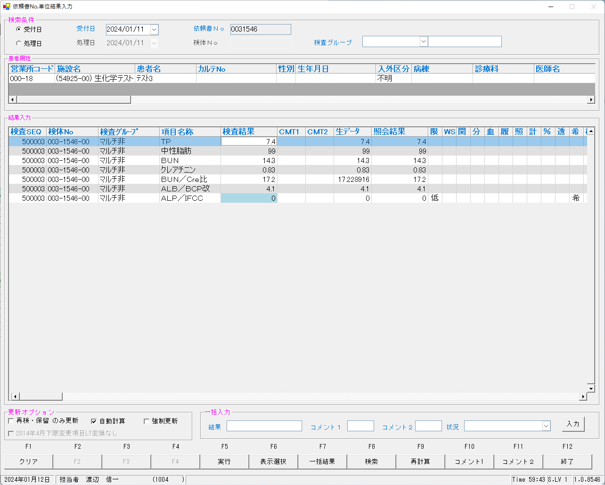
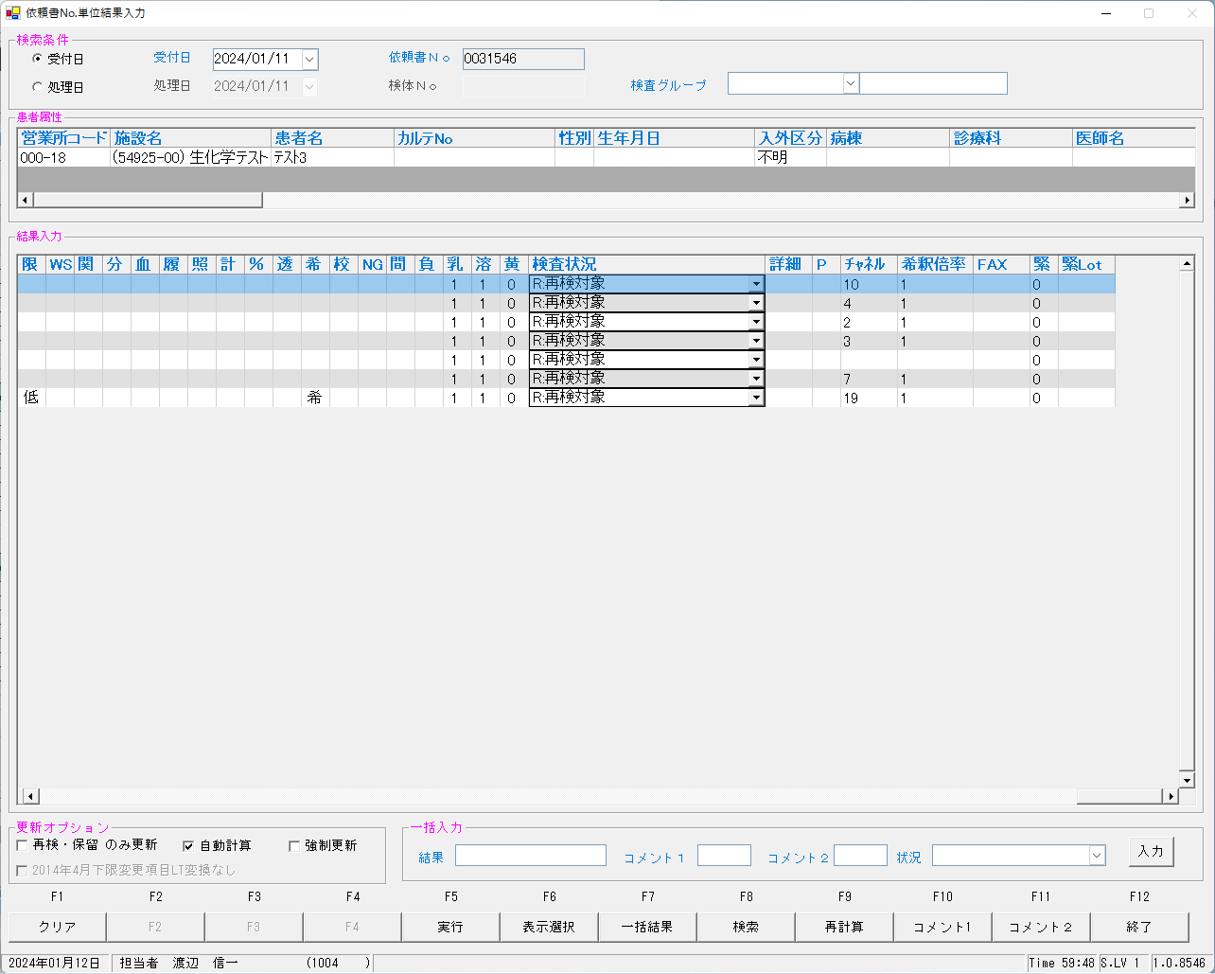

■再検後のNG照会画面

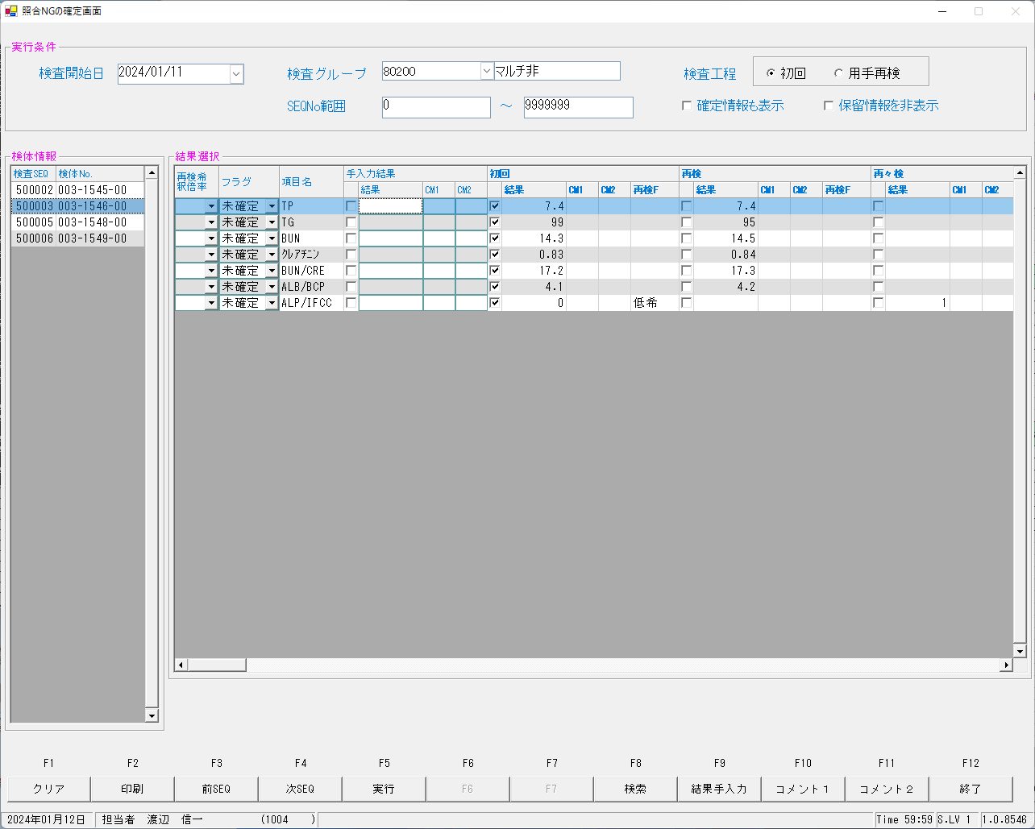

すべて未確定となることを確認致しました。

■確定後の画面

00003154700


■依頼書No.単位結果入力画面

00003154800
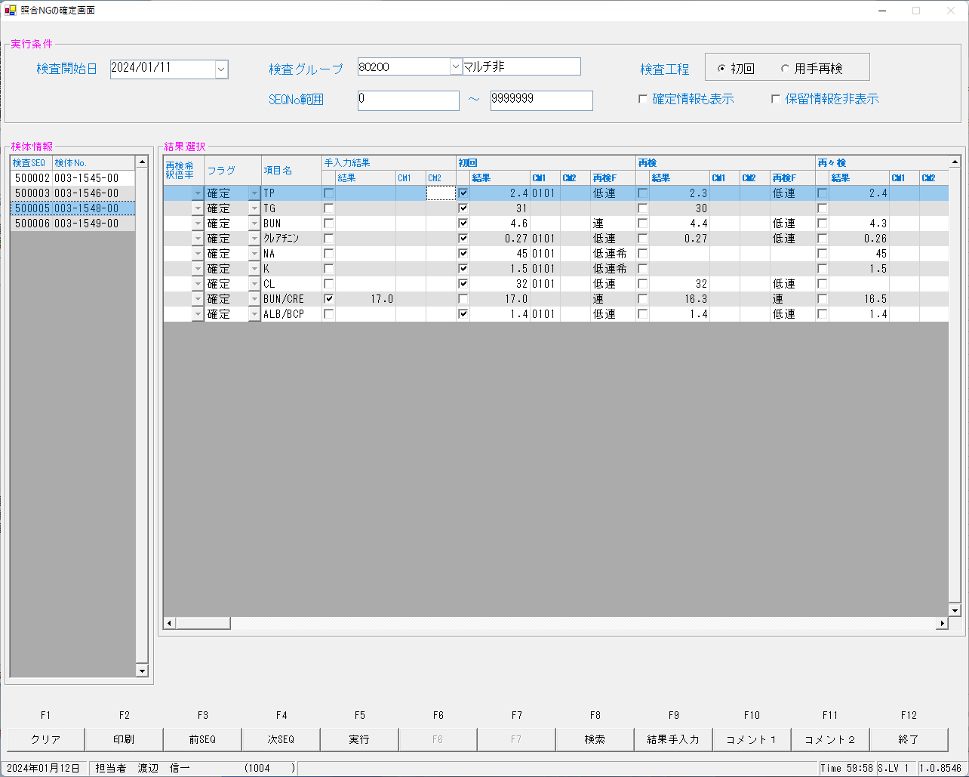
■依頼書No.単位結果入力画面
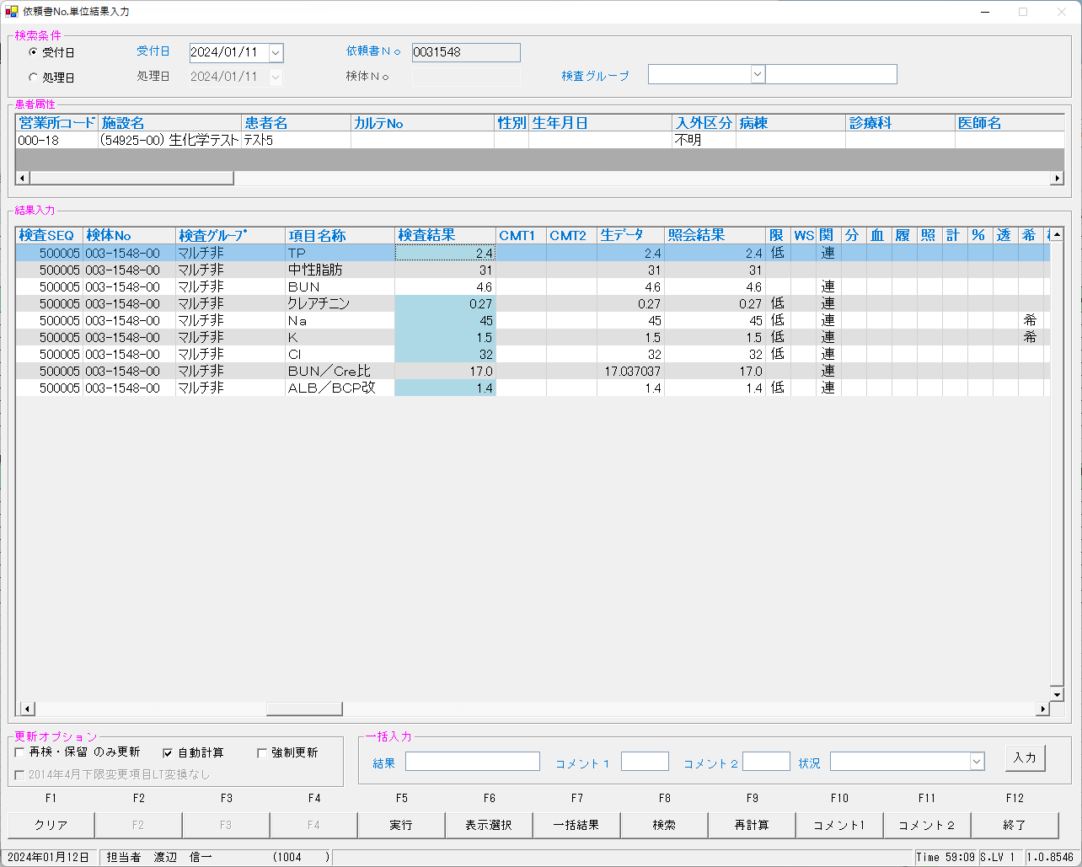


■再検後のNG照会画面

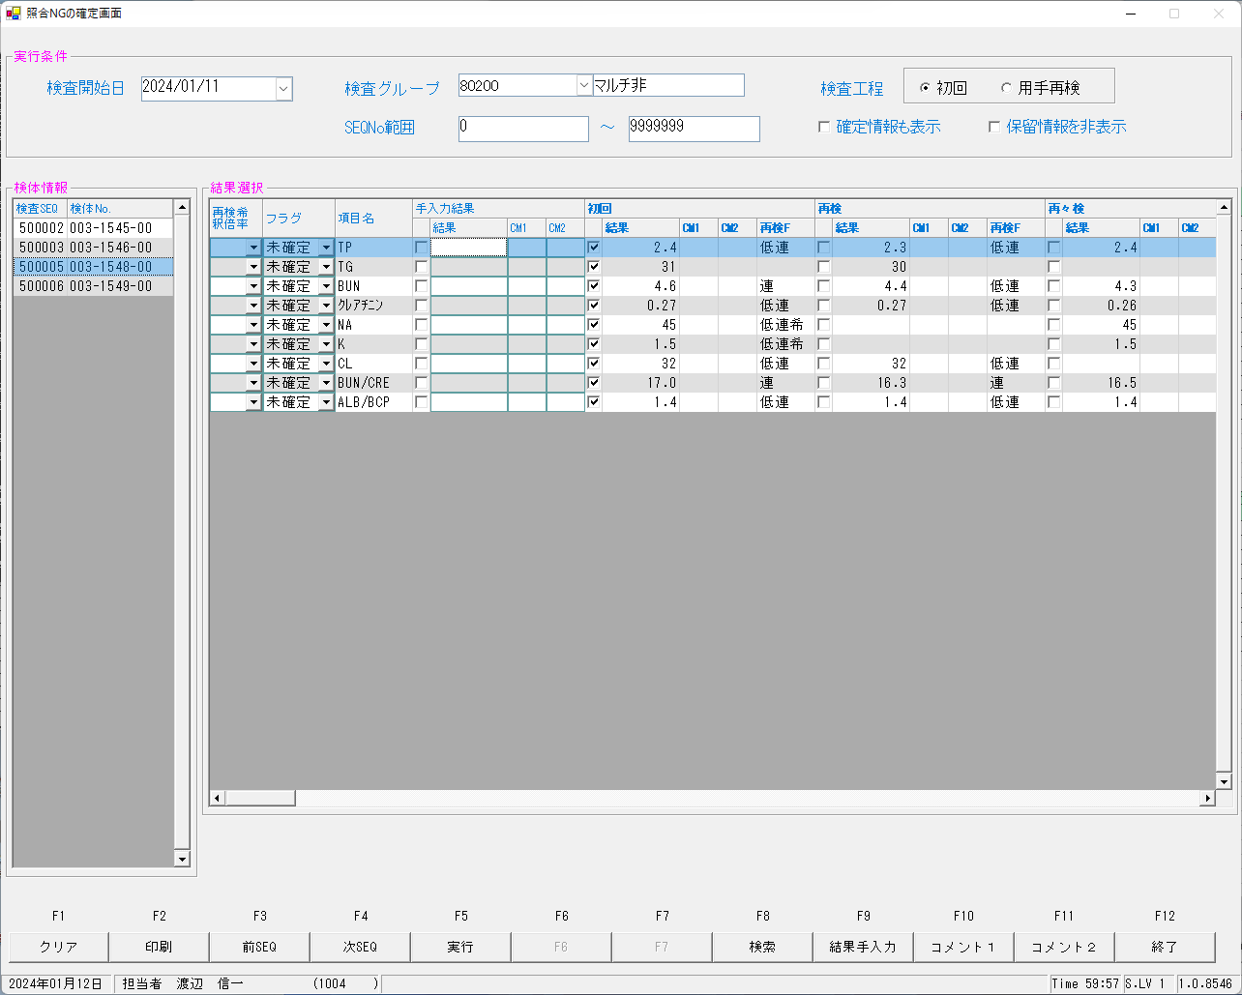

すべて未確定となることを確認致しました。

■確定後の画面

00003154900
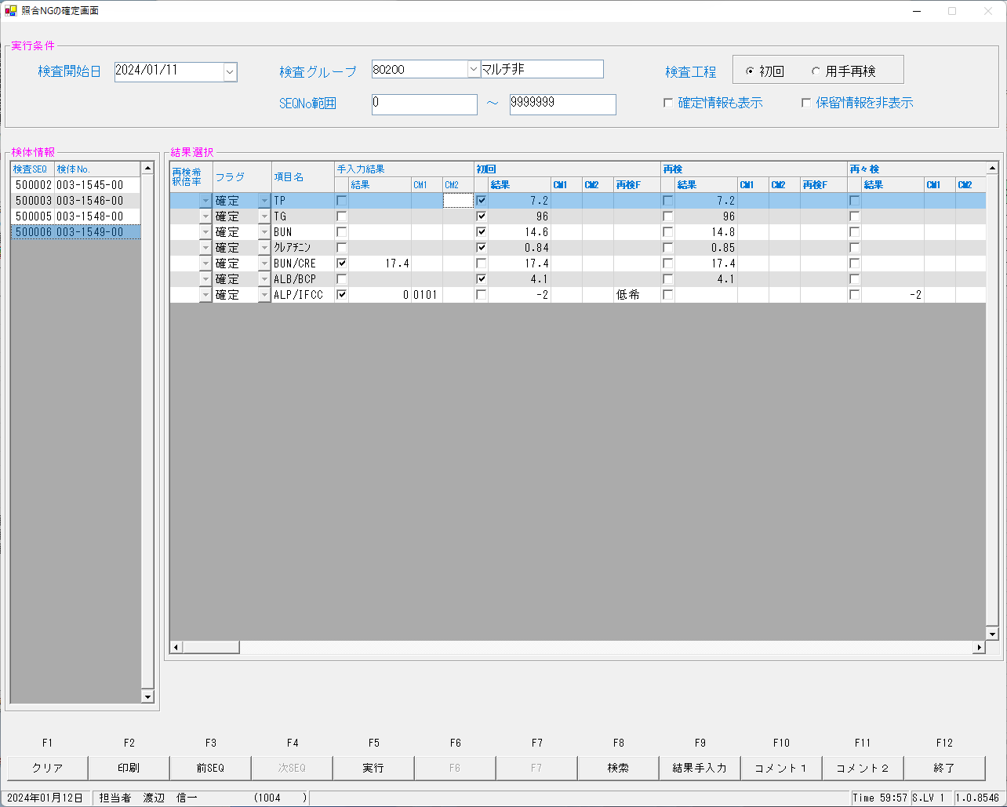
■依頼書No.単位結果入力画面

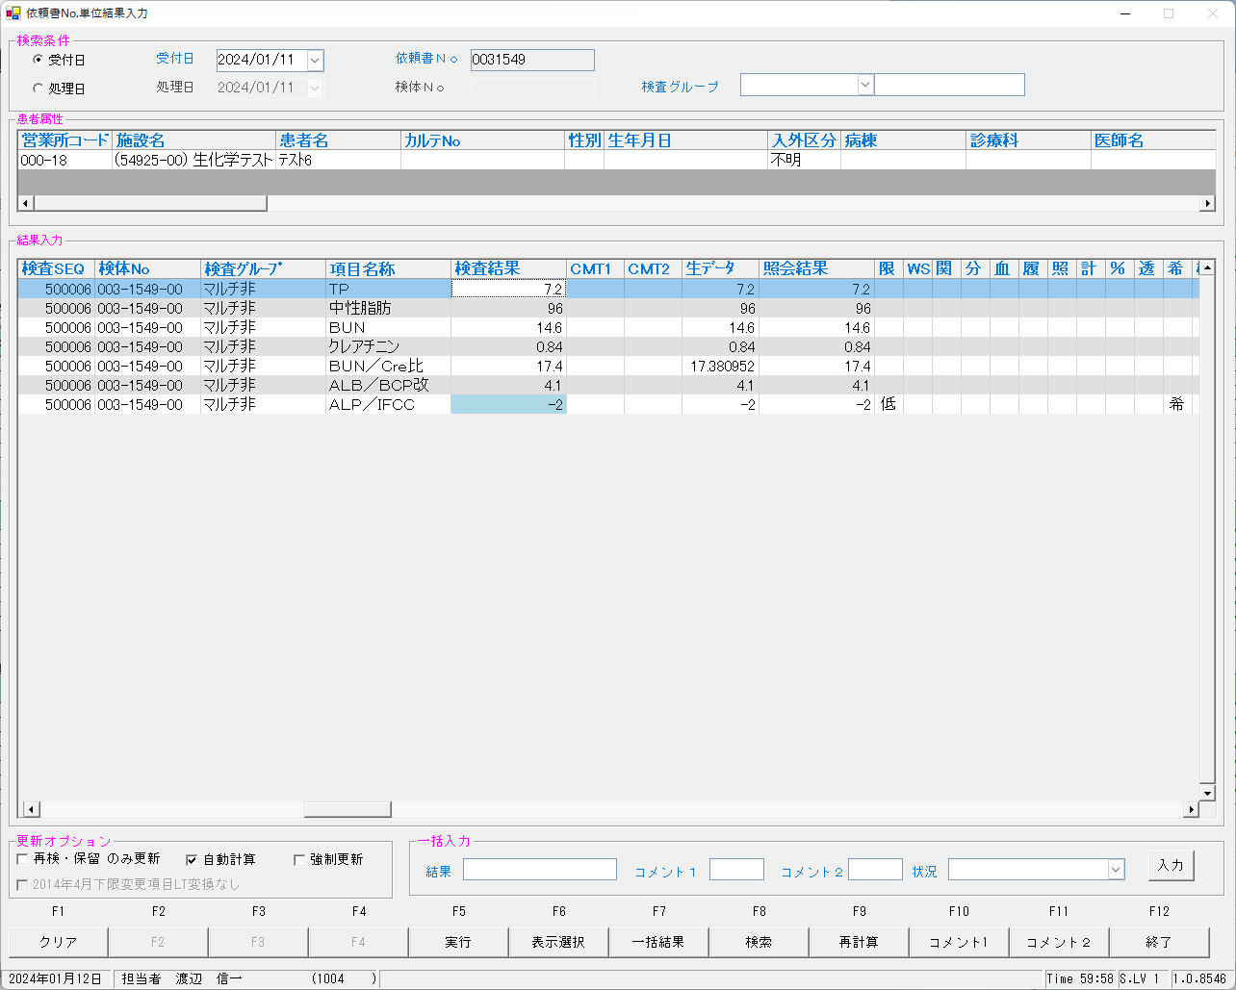


■再検後のNG照会画面

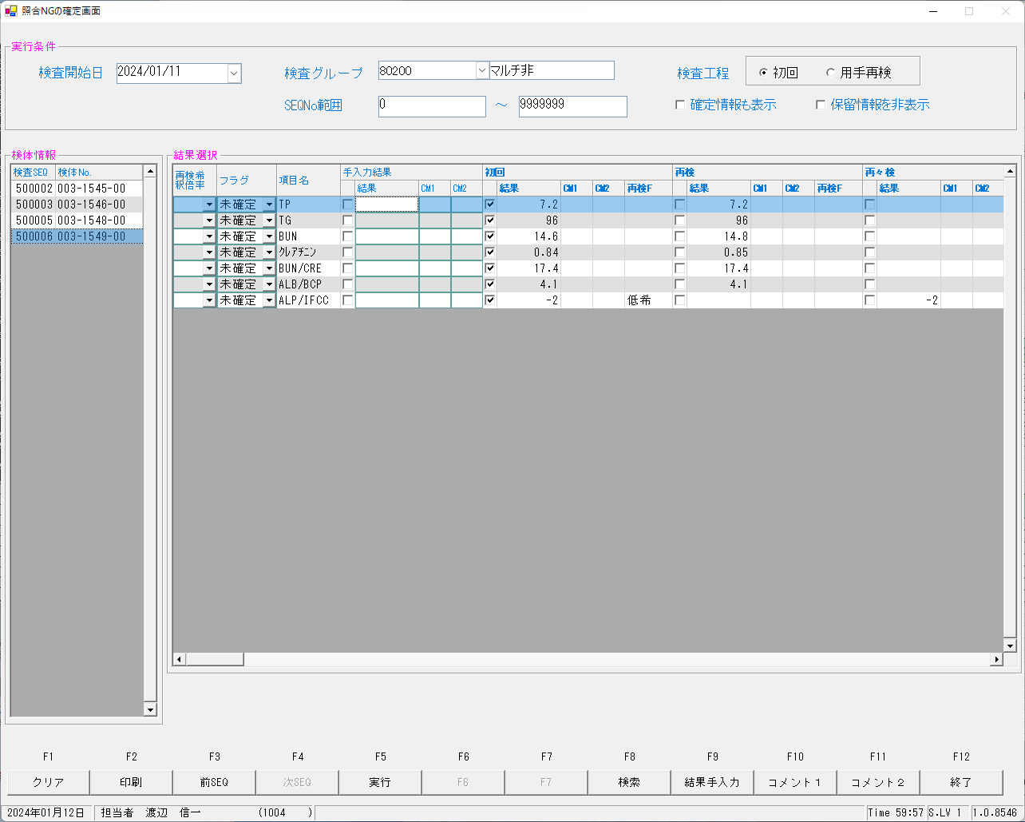

すべて未確定となることを確認致しました。

■確定後の画面

報告後の結果照会
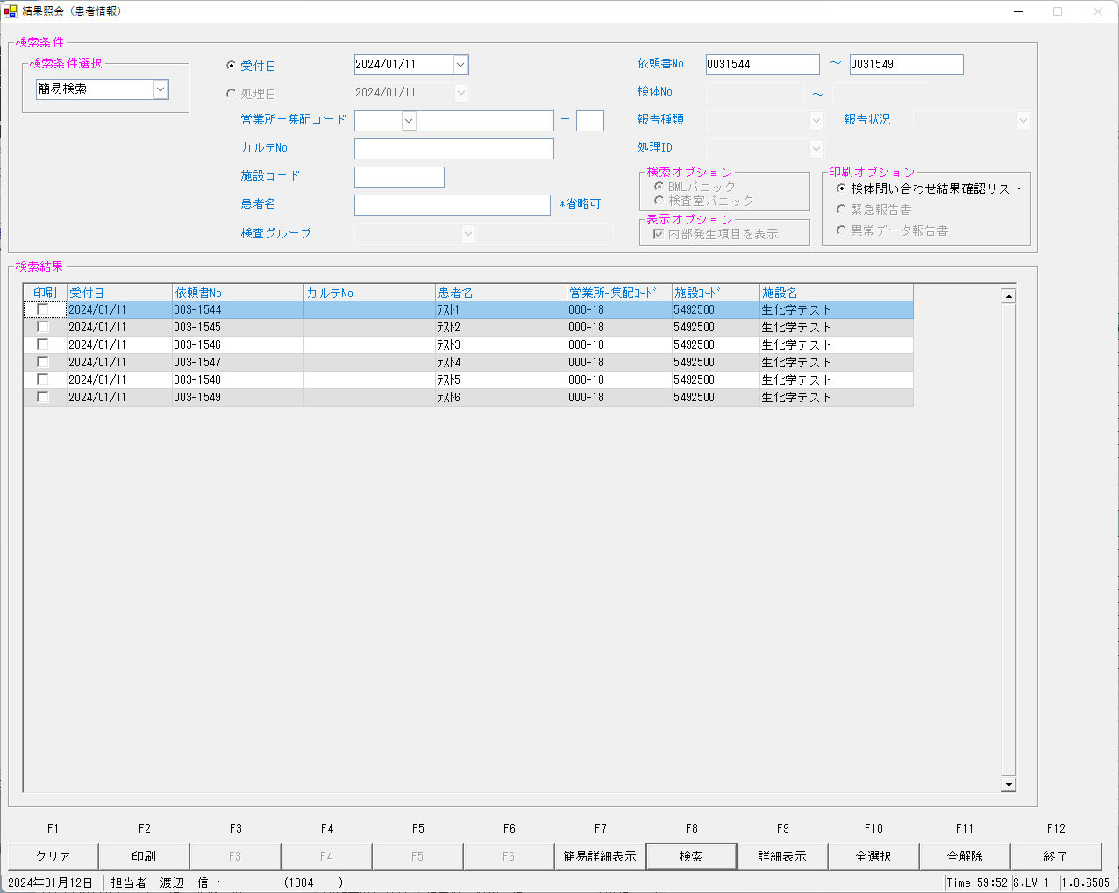
■結果照会画面

